Planilla de Cotizacion
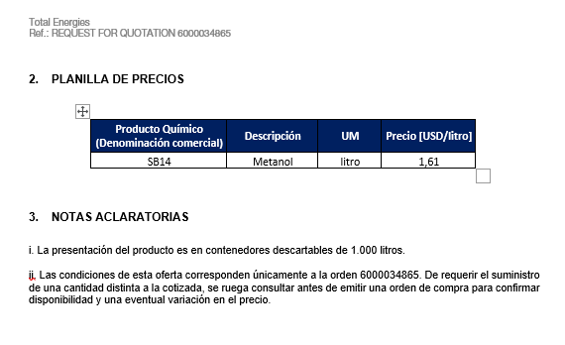
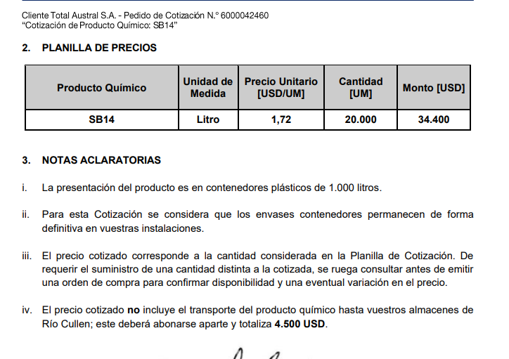
TC |  | 821.9 | 2023-08-04 | Ref: Cotización Divisas Venta |  |  |  |  |  |  |  | GE
 |  |  |  |  |  |  |  |  |  |  |  | 5.50%
Situación | Descripción | Denominación comercial | Costo Rep [USD/lt] | Cantidad [Lts] | Imp Pais | Flete [USD/litro] | CR con flete [USD/lt] | Precio unitario | K | Costo total USD] | Venta Total [USD] | CP | CP
PS CHO | Floculante | FBS2000 | 1.50 | 458 |  | 0.14 | 1.64 | 2.79 | 1.70 | 750 | 1,276 | 456 | 35.7%
PS CHO | Desesmulsonante | DBN1464 | 3.48 | 1,678 |  | 0.14 | 3.62 | 6.41 | 1.77 | 6,073 | 10,753 | 4,089 | 38.0%
 |  |  |  |  |  |  |  |  |  | TOTAL | 12,029

PS CHO | Desemulsionante | DBN2482 | 4.06 | 976 |  | 0.14 | 4.20 | 7.43 | 1.77 | 4,099 | 7,256 | 2,757 | 38.0%
PS CHO | Desemulsionante con antiespumante | DBN2485 | 3.44 | 610 |  | 0.14 | 3.58 | 6.34 | 1.77 | 2,184 | 3,865 | 1,469 | 38.0%
 |  |  |  |  |  |  |  |  |  | TOTAL | 11,121
 |  |  |  |  |  |  |  |  |  | Red Fact | -3%

Ítem | Descripción | Denominación comercial | UM | Precio [USD/UM]
1 | Desemulsionante | DBN2482 | litro | 7.43
2 | Desemulsionante | DBN2485 | litro | 6.34

Oferta Mar-23 |  |  |  |  |  |  | Sep-23 SUR

